Sheet1
StopLoss

Người thực hiện: |  |  | thangbk236
Ngày lên kế hoạch: |  |  | 15/10/2021

Bản kế hoạch này sẽ được cập nhật theo đường link github |  |  |  | https://github.com/thangbk236/QuanTriFx
Mỗi người nên tự tạo ra bản kế hoạch trade cho riêng mình
Chưa kiếm được tiền từ thị trường nên phải đi viết tài liệu để quản trị rủi cho cho những người mới bắt đầu

Donate USDT Binance Smart Chain (BEP20) |  |  | 0xed05b97f46e60a7a65605eaba9a4b502d32f9510

Nội Dung |  |  | StopLoss |  |  | Lĩnh ngộ tinh túy thị trường

Tất cả các tài liệu chỉ viết ví dụ cho trường hợp là tăng, còn giảm thì cũng tương tự

Vâng, đây là phần quan trọng nhất trong giao dịch, stoploss

Chén thánh trong giao dịch chính là Stoploss

Vì sao phải stoploss
 | Stoploss giúp ta giảm thiểu rủi ro khi vào lệnh bị sai
 | Thị trường luôn đúng, vì vậy đừng bao giờ nhây với thị trường khi mình đã sai
 | Stoploss giúp ta thoát khỏi trạng thái phải gồng với thị trường dẫn tới lỗ nặng
 | Nếu phải gồng lỗ thì bị ghìm trong thị trường rất lâu và khó vào các lệnh khác
 | Nếu phải gồng lỗ thì tâm lý sẽ rất nặng nề, ảnh hưởng đến quá trình trade
 | Đặt stoploss chính là "Thua keo này ta bày keo khác"
 | Cơ hội chiến thắng trong thị trường rất nhiều, việc đặt stoploss giúp ta có nhiều cơ hội vào lệnh khác giành tỷ lệ chiến thắng cao hơn
Thế stoploss như thế nào
 | Khung thời gian lớn luôn tạo ra stoploss chất lượng hơn khung thời gian nhỏ
 | Do khung thời gian lớn sẽ tạo ra những keylevel tốt hơn khung thời gian nhỏ |  |  |  | keylevel yếu và mạnh, nơi tập trung những nhà giao dịch lớn và bé
 | Do giao dịch trong khung thời gian nhỏ nên chỉ quan tâm đến những keylevel gần mình |  |  |  | Những nhà giao dịch lớn tập trung trong những khung thời gian lớn, ngược lại với nhà giao dịch bé
 | Khi giá đi đến keylevel ở khung thời gian lớn hơn thì cũng phải chú ý xem phản ứng của giá với keylevel đó như thế nào

 | Đánh khung thời gian nào thì phải đặt stoploss/takeprofit theo khung thời gian đó hoặc khung thời gian lớn hơn nó |  |  |  |  |  | Giả sử khung H4 đang sizeway thì khung M15 liên tục đập qua đập lại giữa hai keylevel
 | Giả sử ta đánh theo khung M15 thì ta phải xác định được keylevel M15 thì mới có thể vào lệnh và đặt stoploss được |  |  |  |  |  | Giả sử khung H4 đang tăng nhưng khung M15 đang hình thành rất nhiều sóng đẩy và sóng hồi
 | Cái vấn đề này cần phải cần nhiều thời gian nghiên cứu để ngộ ra vấn đề chính |  |  |  |  |  | Nói chung ngộ ra được vấn đề này thì sẽ kiếm được một số $ kha khá
 | Khi keylevel M15 hội tụ với Kelevel H1 và H4 thì nếu ăn được thì lợi nhuận cực kỳ lớn |  |  |  |  |  | Vấn đề này có nói ở phần dưới "sizeway, tích lũy, phá, phân phối"

 | Keylevel là nơi đấu tranh giữa phe buy và phe sell mà có một phe chiến thắng làm giá thoát ra khỏi vùng đó
 | Giá có thể retest lại keylevel và đi tiếp
 | Khi giá retest lại key level thì
 |  | Nếu phe chiến thắng trước đó vẫn còn mạnh thì khả năng giá bật lại là đi tiếp
 |  | Nếu phe chiến thắng trước đó bị suy yếu thì khả năng keylevel sẽ bị chọc thủng và đi qua
 |  | Làm sao để biết được bên nào chiến thắng
 |  | Hãy chờ xem giá phản ứng với keylevel như thế nào
 |  | Nếu giá chạm vào keylevel bị bật lại hình thành những cây nến râu dài thì phe đẩy giá đã yếu hơn phe còn lại
 |  | Nếu giá chạm vào keylevel mà hình thành những thân nến dài nằm vắt qua keylevel(chú ý là phải dài để khẳng định phe đẩy giá đủ mạnh nha)
 |  | Giá có retest lại khi cắt qua keylevel và tiếp tục phá cái đỉnh mới hình thành thì khả năng cao phe đẩy giá đã chiến thắng
 |  | Giá liên tục retest lại keylevel không chỉ một lần mà là nhiều lần

 | Giao dịch ngắn hạn nên chỉ quan tâm đến keylevel H4 và H1

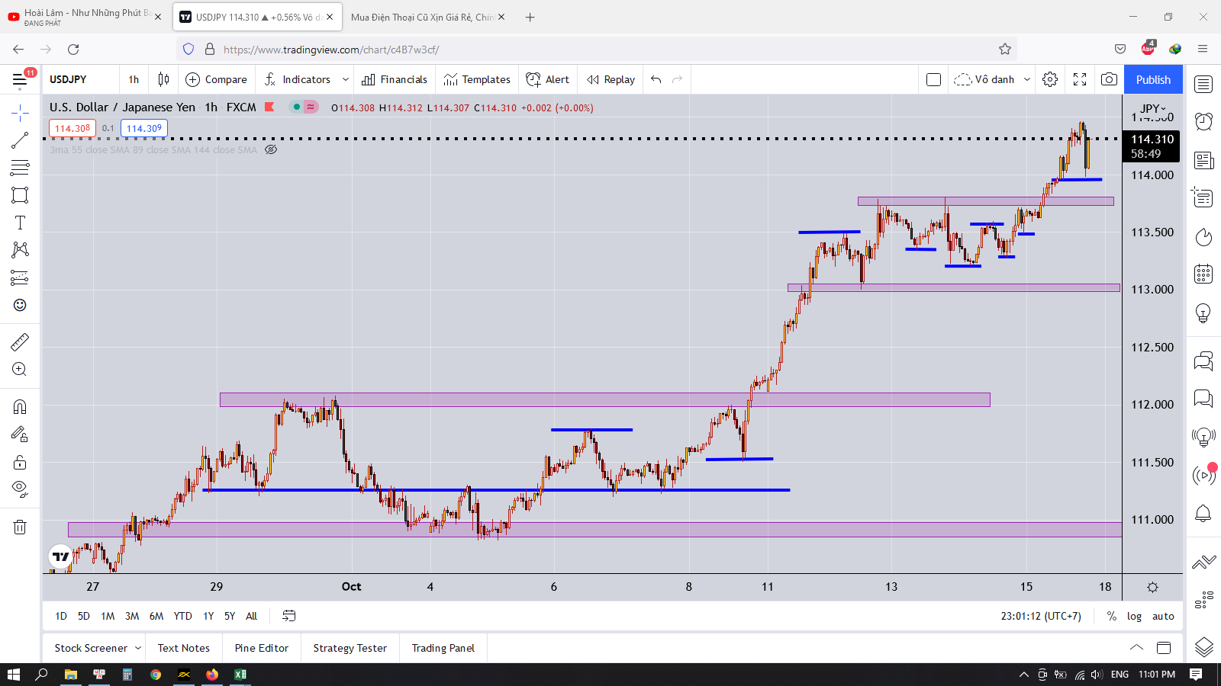

 | Những khung lớn là keylevel H4
 | Những đường nhỏ là keylevel H1
 | Keylevel H4 bao keylevel H1
 | Khi giá phản ứng với keylevel thì có 2 trường hợp xảy ra
 | 1 là phá vỡ và đi thật xa
 | 2 là bị bật trở lại
 | Việc xác định Keylevel H4 và H1 là hết sức quan trọng cho việc vào lệnh của ta
 | Và ta dựa vào đó để có thể đặt StopLoss sao cho phù hợp

 | Nếu trade theo khung thời gian lớn
 | Canh giá đi đến keylevel H4
 | Xem phản ứng của giá với Keylevel như thế nào
 | Nếu giá phá qua keylevel
 | Xuất hiện một cây nến H4 có thân nằm qua keylevel
 | Cây nến H4 tiếp theo tiếp tục xu hướng
 | Nghĩa là giá đã phá qua keylevel thành công
 | Thì ta chỉ việc vào lệnh theo xu hướng
 | Nếu xem khung thời gian nhỏ hơn thì sẽ là giá phá qua key level
 | Rồi retest lại key level
 | Khi đó hình thành một cái đỉnh
 | Thì ta chờ giá phá qua đỉnh đấy thì vào lệnh

 | Với trường hợp Buy khi phá đỉnh
 | Sau khi giá thoát khỏi vùng retest thì vào lệnh và stoploss dưới vùng retest
 | Nhớ là phải chờ có những cây nến thoát ra khỏi vùng này nha, nếu không ăn râu nến rồi giật ngược lại là toang đấy

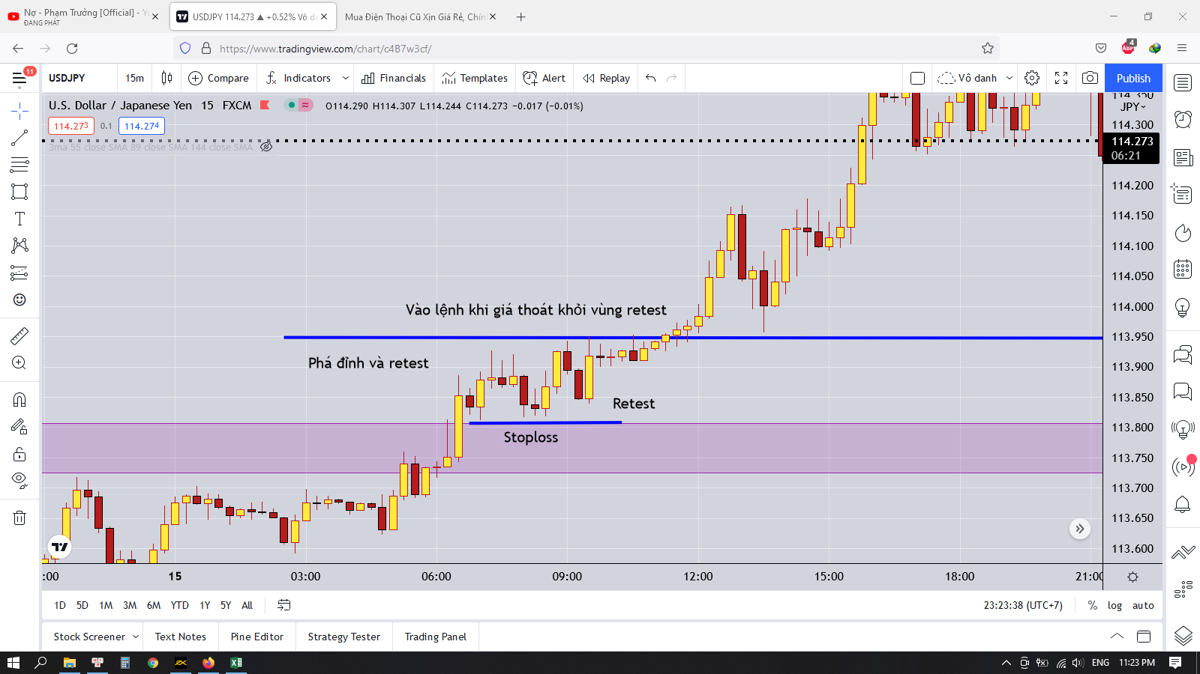

 | Với trường hợp sell khi phá đáy

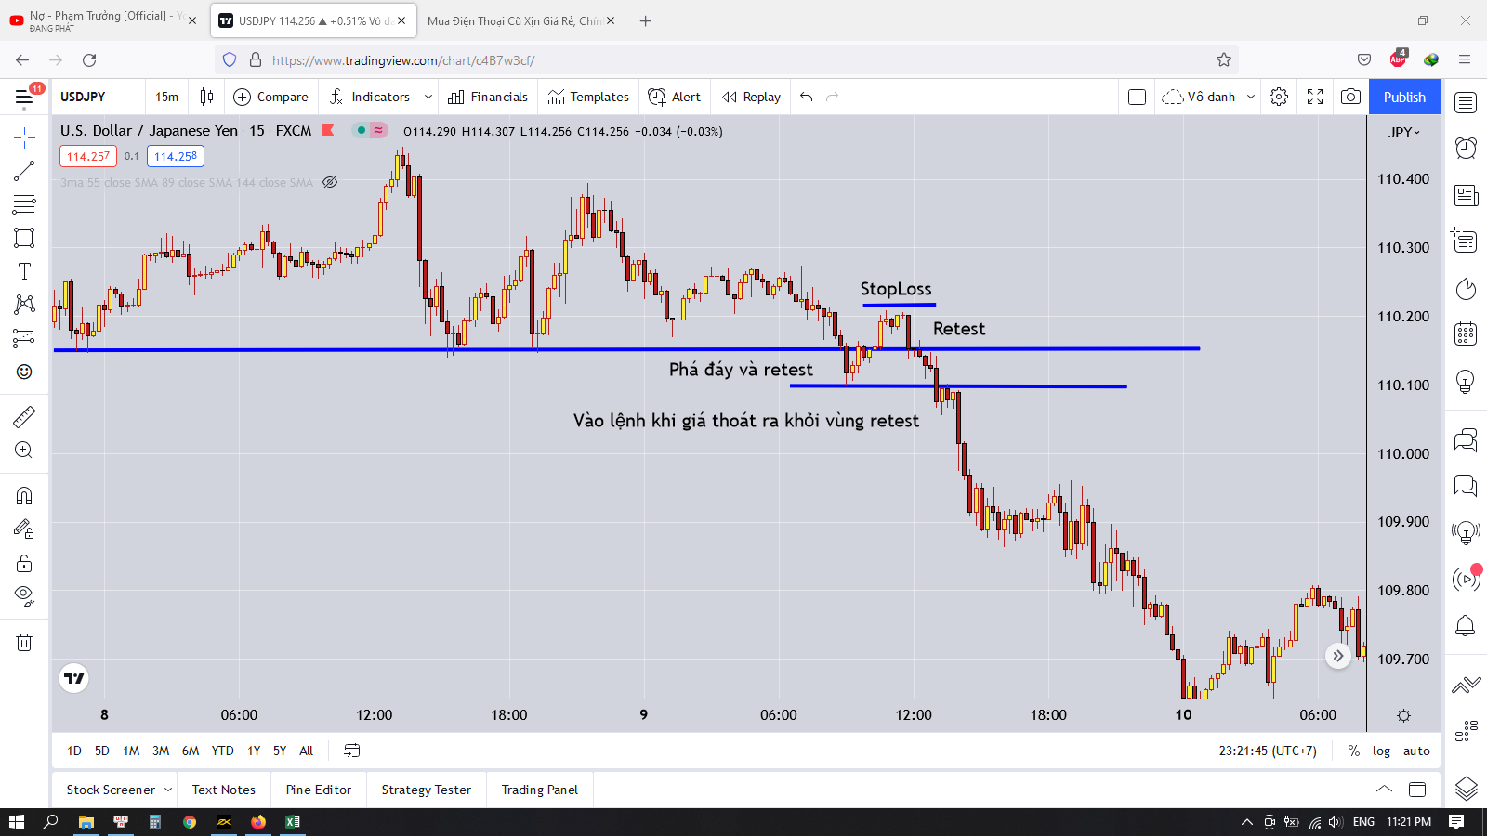

 | Ơ thế ta chỉ chờ vào lệnh khi giá phá qua những keylevel ở khung thời gian lớn thôi à
 | Thế thì lâu lắm
 | Có khi ta phải chờ cả tuần thì giá mới phá qua những vùng đó
 | Có khi phải chờ tận mấy tuần
 | Thế thì ta phải chờ đợi à
 | Vậy nên ta phải tìm cách trade trong khung thời gian nhỏ hơn như H1 hay M15
 | Khi giá đi đến keylevel H4 thì ta chú ý quan sát xem phải ứng khi đấy là như nào
 | Nếu giá phá qua keylevel thì nếu có vị thế tốt thì ta sẽ giữ lệnh
 | Nếu có vị thế xấu thì ta phải tìm cách thoát lệnh đó đi
 | Có thể là thoát ngay lập tức khi thấy có những cây nến có thân phá qua keylevel khung thời gian lớn
 | Chú ý là phải chờ có cây nến H4 cắt qua keylevel H4 nha
 | Nhỡ đâu nó chỉ là một cái râu nến nằm vắt qua thì đó thì chỉ là failbreak thôi

 | Phần lớn thời gian giá chạy sizeway trong khung thời gian bé
 | Khi giá tích lũy đủ thì sẽ phá vỡ và đi đến vùng giá khác
 | Việc giá chạy trong một khung thời gian bé sẽ làm cho ta bị say trong khung thời gian đấy
 | Và bất thình lình thị trường sẽ làm cho ta không kịp trở tay và giết ta
 | Việc giao dịch trong khung thời gian bé sẽ khiến cho ta khó mà để stoploss hợp lý vì giá có thể quét qua stoploss và chạy ngược lại
 | Điều đó khiến cho ta thường bỏ qua stoploss với hy vọng giá quét qua rồi lại đi tiếp
 | Việc này sẽ cực kỳ nguy hiểm khi giá phá qua khung lớn mà ta không kịp nhận ra
 | Ta sẽ ngồi đó và hy vọng giá sẽ hồi trở lại nhưng sự thật là không
 | Giá sẽ đi rất xa và có lẽ vài tháng sau nó mới quay trở lại

 | Để trade trong khung thời gian bé cần phải có một số kỹ sảo và cần phải đánh cực kỳ kỷ luật
 | Bình thường giá đi rất hiền hòa và dễ đoán
 | Nhưng một số trường hợp giá đi không ổn định thì ta rất dễ bị dính bẫy

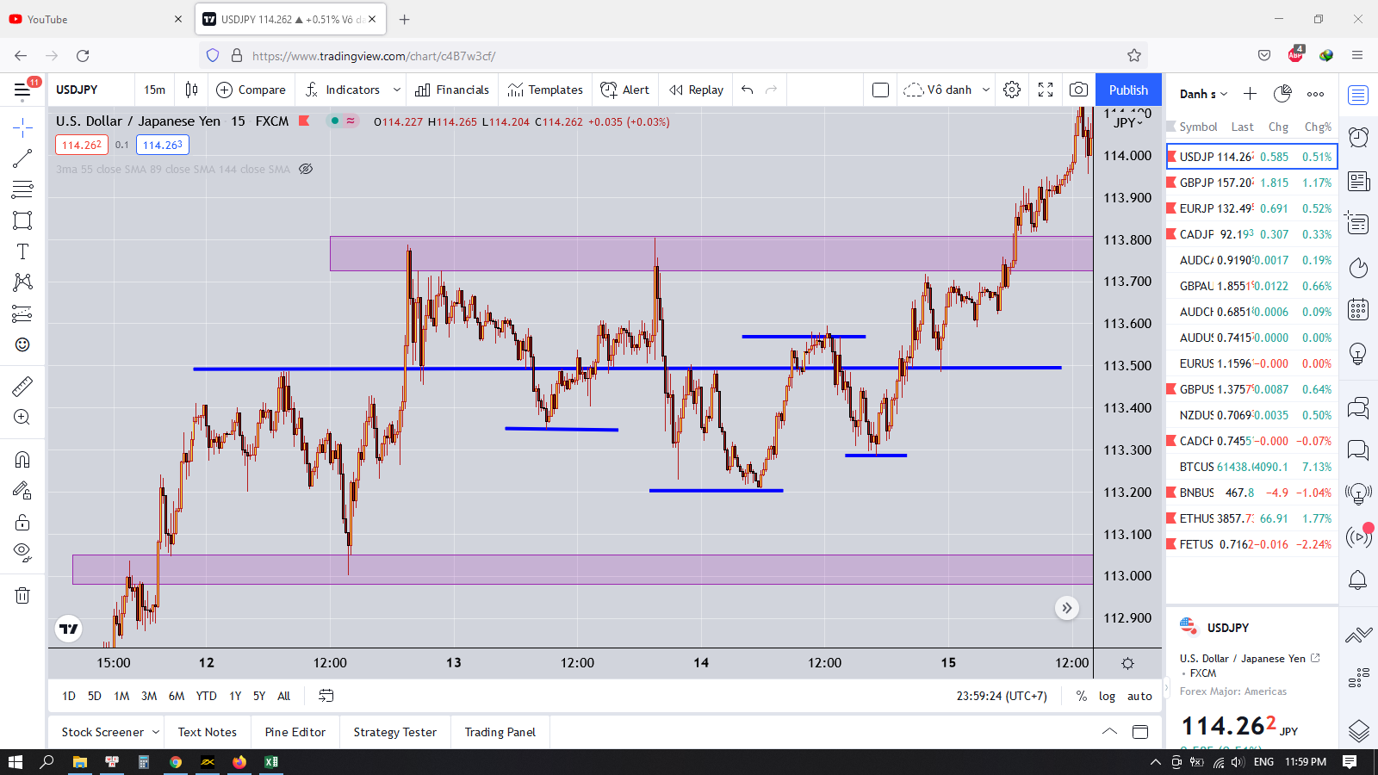

 | Nhìn vào hinh này thì ta rất dễ nhìn được các vùng đỉnh và đáy
 | Nhưng thực tế thì giá đi rồi ta mới vẽ ra được các vùng đó

 | Thế để làm như nào mới có thể xác định được điểm vào lệnh hợp lý
 | Ta sẽ sử dụng khung thời gian M15 và M5
 | Indicator MA55 và RSI
 | Xác định xu hướng lớn
 | Giả sử xu hướng lớn là tăng
 | Ta chỉ canh buy thôi

 | Đầu tiên ta sẽ tìm điểm nghỉ của sóng tăng đó
 | Ta sẽ dựa vào đường MA55 và Khung 15 phút
 | Ta sẽ chờ tới khi nào giá cắt qua đường MA55
 | Thì ta sẽ vẽ được một cái đỉnh
 | Chờ giá hồi lại cái đỉnh mới tạo ra ta được một cái keylevel
 | Xu hướng sẽ có khả năng đảo chiều khi giá phá qua keylevel này

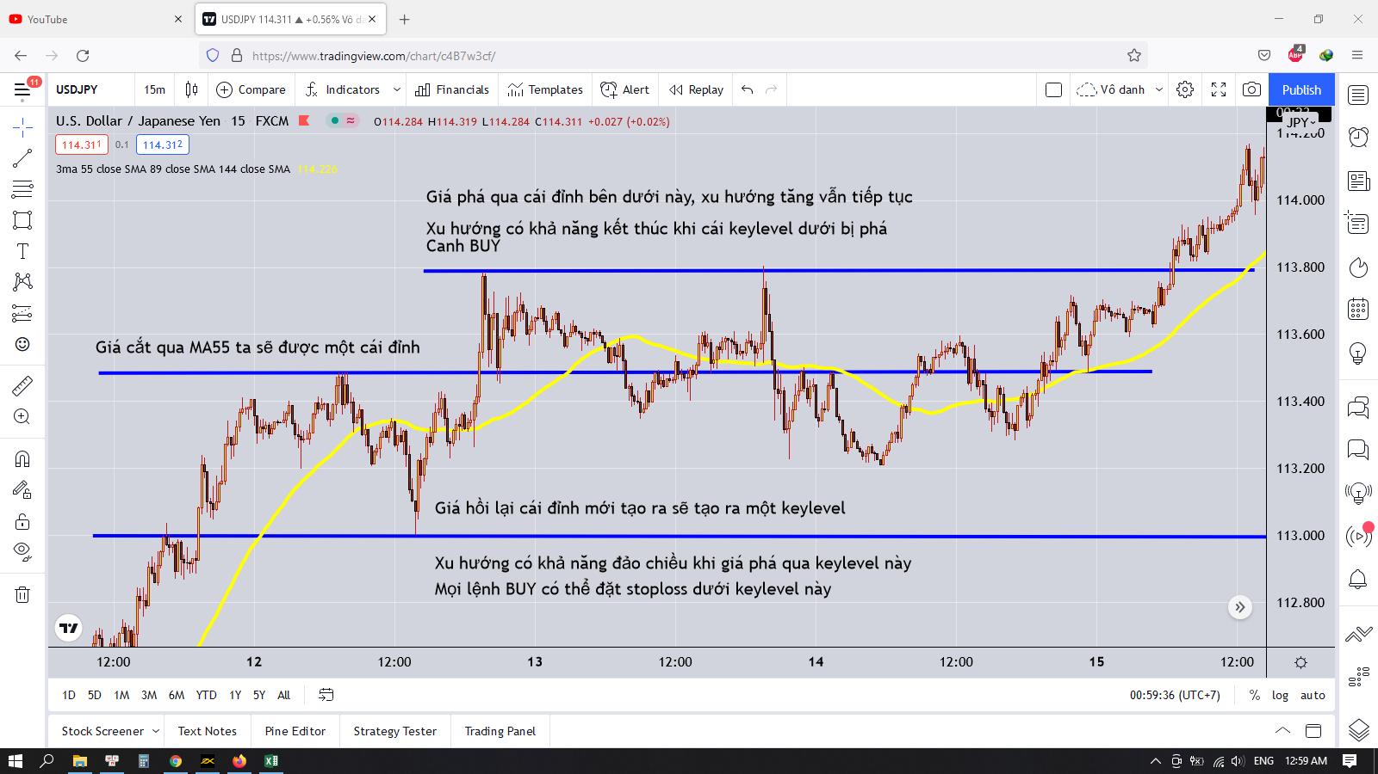

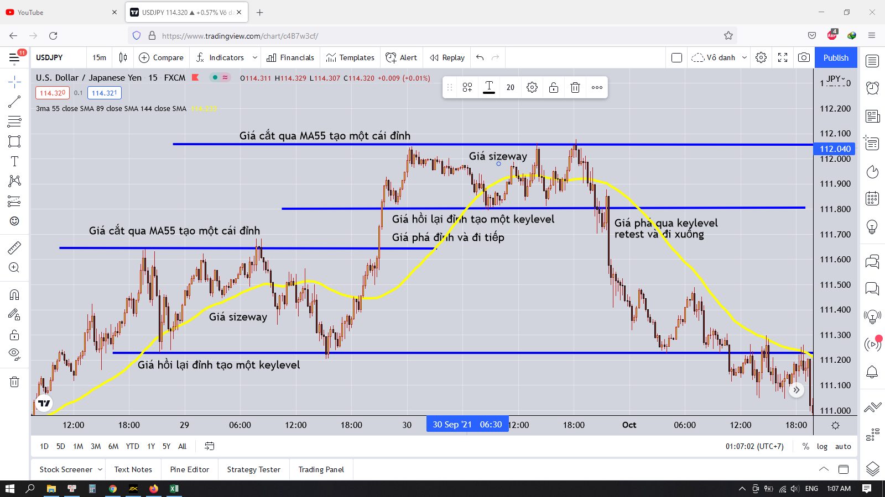

 | Chúng ta chỉ việc chờ giá đi đến keylevel và xem phản ứng với key level như thế nào
 | Nếu xuất hiện nến đảo chiều thì vào lệnh và stoploss ở bên ngoài những cái râu nến được hình thành đó
 | Khi giá phá và đi đến khi hội tụ thì giá lúc này sẽ chạy sizeway ở đó trong một khoảng thời gian
 | Giá sẽ liên tục test vùng trên lẫn vùng dưới đến khi một vùng bị phá ra
 | Thì nếu bị phá vùng nào thì ta chỉ việc vào lệnh theo xu hướng đó
 | Chờ retest và đặt stoploss đầy đủ là được
 | Nếu không phá được thì ta chỉ cần vào lệnh ngược lại
 | Stoploss ở bên trên cái râu nến là được

 | Thường thì giá đến keylevel phản ứng như nào là biết được ngay
 | Khi phá qua keylevel thì giá rất dứt khoát, ít hoặc không có râu nến
 | Thân nến phá nằm ngang qua keylevel
 | Còn nếu không phá được thì thường hay xuất hiện những nến lưỡng lự, nến đảo chiều

 | Vì sao phải đợi giá tới keylevel
 | Xem phản ứng với keylevel rồi mới vào lệnh

 | Keylevel là nơi có phản ứng khá tốt với đường giá
 | Đó là nơi tranh chấp giữa phe mua và phe bán
 | Nếu giá thuận lợi vượt qua keylevel thì sẽ đi thẳng
 | Nếu không thuận lợi thì sẽ bật trở lại
 | Việc vào giá gần keylevel sẽ giúp cho việc đặt stoploss ngắn lại
 | Tăng tỷ lệ lợi nhuận RR khi vào lệnh

 | Thị trường chỉ chạy đơn giản như thế này
 | Sizeway, tích lũy
 | Phá, phân phối
 | Tìm đến vùng giá mới
 | Sizeway, tích lũy
 | Phá, phân phối

 | Vòng lặp này cứ chạy lặp đi lặp lại

 | Nó chỉ hoạt động như thế thôi

 | Việc liên tục tạo ra vùng sizeway theo một hướng thì sẽ tạo thành một trend

 | Người ta sẽ dùng tiền để mua kinh nghiệm, và sẽ dùng kinh nghiệm để kiếm được tiền
 | Việc cháy tài khoản, không đặt stoploss sẽ cho ta kinh nghiệm, còn việc cháy nhiều rồi mới biết đường mà đặt stoploss sẽ tăng tỷ lệ kiếm được tiền lên(chắc thế)

 | Lúc nào thị trường cũng có nhịp tăng nhịp giảm
 | Dù ít hay nhiều nên đã làm cho người giao dịch cảm thấy thèm khát trước những nhịp sóng ngược với xu hướng chính
 | Vậy làm sao để không bị mắc cái bẫy ngớ ngẩn này
 | Thì chúng ta phải kiểm soát lòng tham thôi

 | Kế hoạch giao dịch trong giai đoạn sizeway
 | Giả sử khung thời gian lớn là tăng
 | Ta sẽ lên kế hoạch cho canh buy
 | Khung thời gian M15 và M5
 | Công cụ MA55,RSI

